Лист1
 |  |  |  |  |  |  | Приложение № 52
 |  |  |  |  |  |  | к запросу котировок цен№058/ТВРЗ/2020

 |  |  |  | Лот №48

№ п/п | Наименование Товара | Марка | Изображение | Размер | Ед. изм. | Количество | Предельная цена, руб. без НДС | Стоимость руб.без НДС | Стоимость руб.с НДС | Срок поставки до
1 | 2 | 3 | 4 | 5 | 6 | 7 | 8 | 9 | 10 | 11
1 | Роль- штора | РВДГ.021.26.0090СБ | 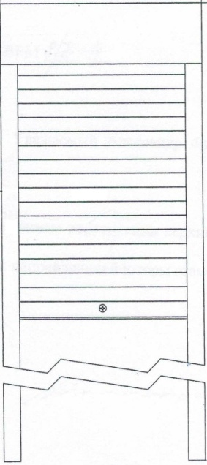 | 2160х600 | шт. | 173 | 6,677.00 | 1,155,121.00 | 1,386,145.20 | 2021-12-31
 | Итого: |  |  |  |  |  |  | 1,155,121.00 | 1,386,145.20
Начальник службы МТО

Заместитель директора по коммерческой работе А.А.Кошеренков

